FT12229
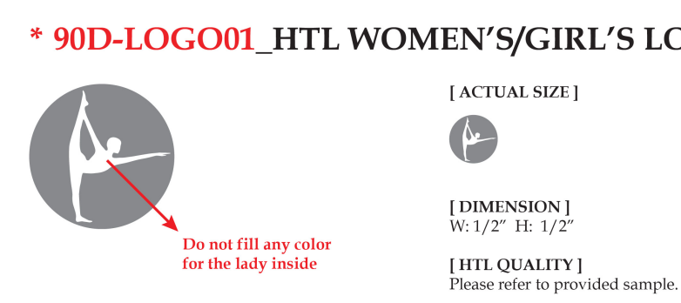

订单号 | 款号 | 颜色 | 数量
FT12229 | CG64322-2PK CG64322NR-2PK | 黑色 | 6188
 |  | CHOCOLATE PLUM 深咖色 | 6188

合计 |  |  | 12376

 |  |  | 2026-02-12

